Specsheet
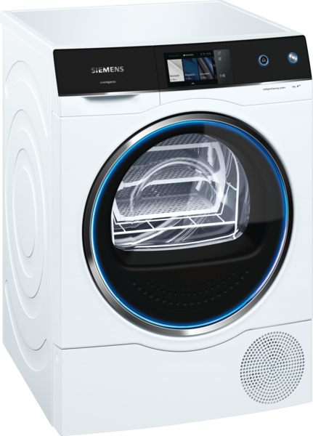
 | WT47X940EU | Vlastnosti:
 | intelligentCleaning system | Konstrukce: Volně stojící Odnímatelná pracovní deska: Ne Závěs dveří: Vpravo Barva / materiál spotřebiče: Bílá Délka přívodního kabelu (cm): 145,0 Výška bez pracovní desky (mm): 842 Rozměry spotřebiče (mm): 842 x 597 x 652 Hmotnost netto (kg): 55,0 Objem bubnu (l): 112 Fluorované skleníkové plyny: Ne Druh chladiva: R290 Hermeticky uzavřený systém: Ano Množství fluorovaných plynů (kg): 0,149 Množství vyjádřené ekvivalentem CO2 (t): 0,000 Power consumption standby/network: Please check the user manual for how to switch off the WiFi module.: en: Time auto-standby/network:
 | kondenzační sušička s tepelným čerpadlem

 | Spotřeba • maximální kapacita: 9 kg • druh sušení: kondenzační • třída spotřeby energie: A+++ v rozsahu tříd energetické účinnosti od A+++ do D • roční spotřeba energie 194 kWh na základě 160 cyklů ve standardním programu pro bavlnu s plnou a částečnou náplní a spotřeby v úsporných režimech; skutečná spotřeba energie bude záviset na způsobu použití spotřebiče • spotřeba energie ve standardním programu pro bavlnu s plnou náplní 1.52 kWh a spotřeba energie ve standardním programu pro bavlnu s poloviční náplní 0.93 kWh • spotřeba energie ve vypnutém stavu 0.5 W a v režimu ponechání v zapnutém stavu 0.5 W • doba trvání režimu ponechání v zapnutém stavu: 30 min • program bavlna suché do skříně používaný při plné a částečné náplni je standardní sušicí program, na který se vztahují informace uvedené na štítku a v informačním listu; tento program je vhodný pro sušení běžně mokrého bavlněného prádla a je nejefektivnější z hlediska spotřeby energie pro bavlnu • vážená délka trvání standarního programu pro bavlnu s plnou a částečnou náplní: 173 min • délka trvání standardního programu pro bavlnu s plnou náplní 218 min a částečnou náplní 140 min • třída účinnosti sušení: B na stupnici od G (nejméně účinný) do A (nejúčinnější) • průměrná účinnost sušení ve standardním programu pro bavlnu s plnou náplní 87 % a průměrná účinnost sušení ve standardním programu pro bavlna s částečnou náplní 81 % • vážená účinnost sušení ve standardním programu pro bavlnu s plnou a částečnou náplní: 84 % • hlučnost: 61 dB (A) re 1 pW Programy • speciální programy: vlna krátký, mix, sušení v koši, boty v koši, outdoor, ručníky, přikrývky, polštáře, džíny, časový program teplý, časový program studený, bavlna, nemačkavé prádlo, spodní prádlo, super 40', košile/halenky, jemné Speciální funkce a nastavení • Home Connect: vzdálené nastavení a ovládání, energetické řízení fotovoltaiky • cyklus načechrávání: 120 min na konci programu (lze kdykoliv během sušení přerušit a prádlo vyjmout) • iSelect displej: i

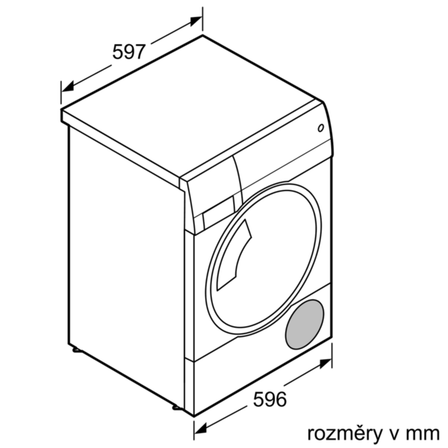

 |  | Vlastnosti spotřeby a připojení:
 |  | Příkon (W): 1000 Jištění (A): 10 Napětí (V): 220-240 Frekvence (Hz): 50 Aprobační certifikáty: CE, VDE Typ sušení: Automatický Jmenovitá kapacita u standardního programu pro bavlnu s celou náplní bavlny (kg) - 2010/30/EC: 9,0 Standardní program pro bavlnu: Bavlna suché do skříně Třída energetické účinnosti (2010/30/EC): A+++ Spotřeba energie u standardního programu pro bavlnu s celou náplní - 2010/30/EC: 1,52 Doba trvání standardního programu pro bavlnu s celou náplní (min): 218 Spotřeba energie u standardního programu pro bavlnu s částečnou náplní - 2010/30/EC (kWh): 0,93 Doba trvání standardního programu pro bavlnu s částečnou náplní (min): 140 Vážená roční spotřeba energie - NEW 2010/30/EC (kWh): 194,0 Příkon ve vypnutém stavu (W) - NEW (2010/30/EC): 0,50 Spotřeba energie v režimu ponechání v zapnutém stavu - 2010/30/EC (W): 0,50 Trvání režimu ponechání v zapnutém stavu - NEW (2010/30/EC): 30 Vážená doba trvání programu (min): 173 Třída účinnosti kondenzace - NEW (2010/30/EC): B Průměrná účinnost kondenzace u standardního programu pro bavlnu s celou náplní (%): 87 Průměrná účinnost kondenzace u standardního programu pro bavlnu s částečnou náplní (%): 81 Vážená účinnost kondenzace (%): 84 zvláštní příslušenství: WZ20505 : Podesta s výsuvem

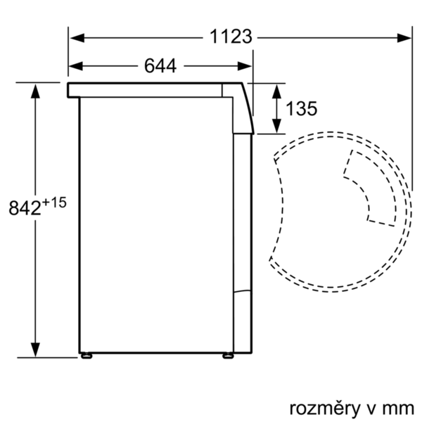 EAN:4242003831694

 | WT47X940EU | Vlastnosti:
 | intelligentCleaning system | konštrukcia: voľne stojaci odnímateľná pracovná doska: Nie záves dverí: vpravo farba/materiál spotrebiča: biela Dĺžka prívodného kábla (cm): 145,0 výška bez pracovnej dosky (mm): 842 rozmery spotrebiča (mm): 842 x 597 x 652 Hmotnosť netto (kg): 55,0 objem bubna (l): 112 Fluórované skleníkové plyny: Nie Typ chladiva: R290 Hermeticky uzavretý systém: Áno množstvo fluórovaných plynov (kg): 0,149 množstvo vyjadrené ekvivalentom CO2 (t): 0,000 Power consumption standby/network: Please check the user manual for how to switch off the WiFi module.: en: Time auto-standby/network:
 | sušička bielizne s tepelným čerpadlom

 | Spotreba • maximálna kapacita v štandardnom programe bavlna: 9 kg • druh sušenia: kondenzačný • trieda spotreby energie: A+++ v rozsahu tried energetickej účinnosti od A+++ do D • ročná spotreba energie 194 kWh na základe 160 cyklov v štandardnom programe pre bavlnu pri plnej a čiastočnej náplni a spotreby v úsporných režimoch; skutočná spotreba energie bude závisieť od spôsobu použitia spotrebiča • spotreba energie v štandardnom programe pre bavlnu s plnou náplňou 1.52 kWh a spotreba energie v štandardnom programe pre bavlnu s polovičnou náplňou 0.93 kWh • spotreba energie vo vypnutom stave 0.5 W a v režime ponechania v zapnutom stave 0.5 W • doba trvania režimu ponechania v zapnutom stave: 30 min • program bavlna suché do skrine používaný pri plnej a čiastočnej náplni je štandardný program sušenia, na ktorý sa vzťahujú informácie na energetickom štítku a informačnom liste; tento program je vhodný pre sušenie normálne mokrého bavlneného prádla a je to najúčinnejší program z hľadiska spotreby energie pri bavlne • vážená dĺžka trvania štandardného programu pre bavlnu s plnou a čiastočnou náplňou: 173 min • dĺžka trvania štandardného programu pre bavlnu s plnou náplňou 218 min a čiastočnou náplňou 140 min • trieda účinnosti sušenia: B na stupnici od G (najmenej účinný) do A (najúčinnejší) • priemerná účinnosť sušenia v štandardnom programe pre bavlnu s plnou náplňou 87 % a priemerná účinnosť sušenia v štandardnom programe pre bavlnu s čiastočnou náplňou 81 % • vážená účinnosť sušenia v štandardnom programe pre bavlnu s plnou a čiastočnou náplňou: 84 % • hlučnosť: 61 dB (A) re 1 pW Programy • špeciálne programy: vlna krátky, mix, sušení v koši, topánky v koši, outdoor, uteráky, prikrývky, vankúše, džínsy, časový program teplý, časový program studený, bavlna, nekrčivá bielizeň, spodná bielizeň, super 40', košele/blúzky, jemné Špeciálne funkcie a nastavenia • Home Connect: vzdialená správa a ovládanie, energetické riadenie fotovoltaiky • cyklus našuchorenia: 120 min na

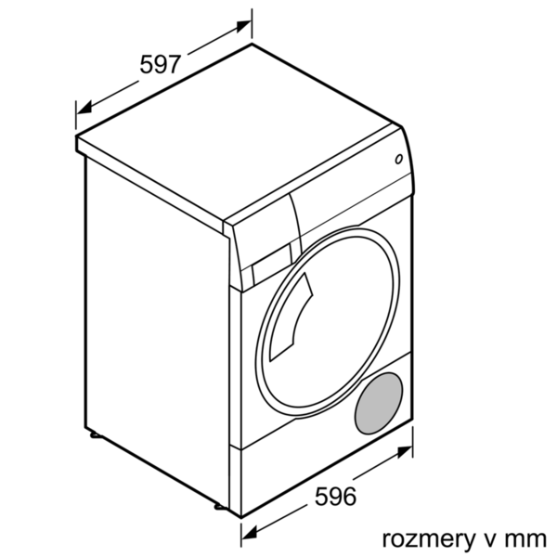

 |  | Vlastnosti spotreby a pripojenie:
 |  | príkon (W): 1000 istenie (A): 10 napätie (V): 220-240 frekvencia (Hz): 50 aprobačné certifikáty: CE, VDE en: Drying process: Automatická Menovitá kapacita v kg pre štandardný program pre bavlnu - NEW (2010/30/EC): 9,0 Štandardný program pre bavlnu: Bavlna suché do skrine Trieda energetickej účinnosti (2010/30/EC): A+++ Spotreba energie štandardného programu pre bavlnu pri plnom naplnení - NEW (2010/30/EC): 1,52 Čas trvania programu pre štandardný program pre bavlnu pri plnom naplnení (min): 218 Spotreba energie štandardného programu pre bavlnu pri čiastočnom naplnení - NEW (2010/30/EC) (kWh): 0,93 Čas trvania programu pre štandardný program pre bavlnu pri čiastočnom naplnení (min): 140 Vážená ročná spotreba energie - NEW (2010/30/EC) (kWh): 194,0 Spotreba elektrickej energie v režime vypnutia stave (W) - NEW (2010/30/EC): 0,50 Spotreba elektrickej energie v režime ponechania v zapnutom stave (W) - NEW (2010/30/EC): 0,50 Čas trvania režimu ponechania v zapnutom stave - NEW (2010/30/EC): 30 Vážený čas trvania programu (min): 173 Trieda účinnosti kondenzácie - NEW (2010/30/EC): B Priemerná účinnosť kondenzácie štandardného programu pre bavlnu pri plnom naplnení (%): 87 Priemerná účinnosť kondenzácie štandardného programu pre bavlnu pri čiastočnom naplnení (%): 81 Vážená účinnosť kondenzácie (%): 84 zvláštne príslušenstvo: WZ20505 : Podstavec s výsuvom

 EAN:4242003831694

